Evidencia01
Evidencias de Casos de Pruebas

Identificación del Caso de Prueba 01

Código del Caso de Prueba | Nombre del Caso de Prueba | Prueba Ejecutada
1 | Eliminación de administrador exitoso

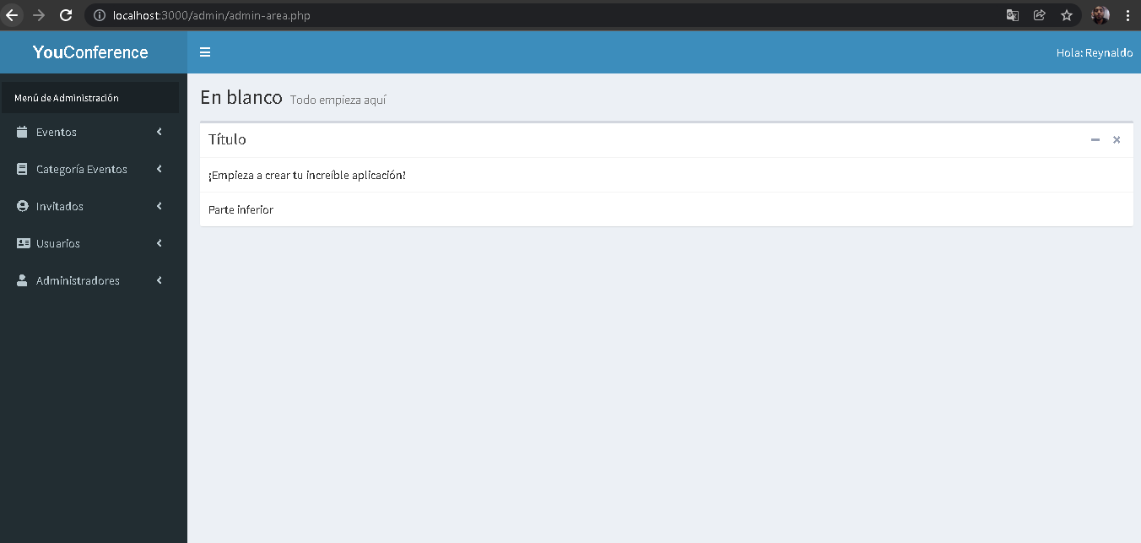 1.Abir la aplicación YouConference

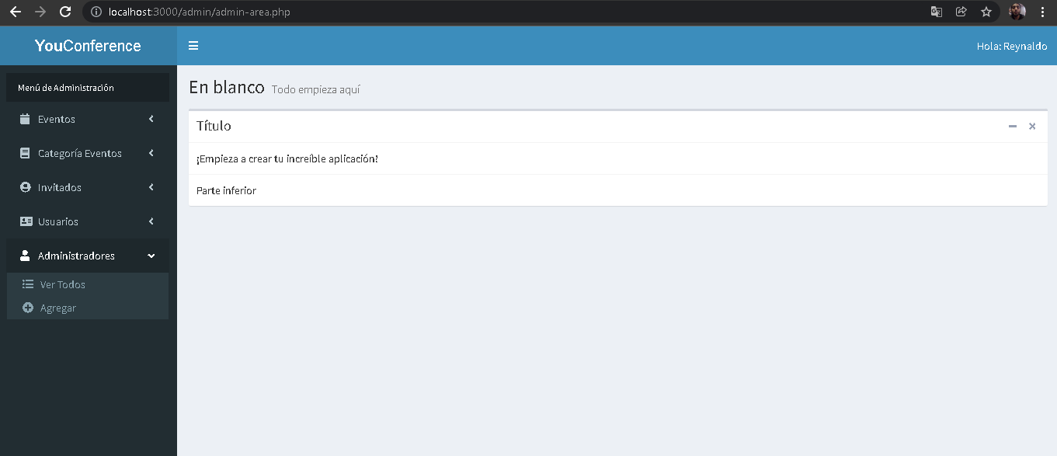 2.- Seleccionar la opción administradores

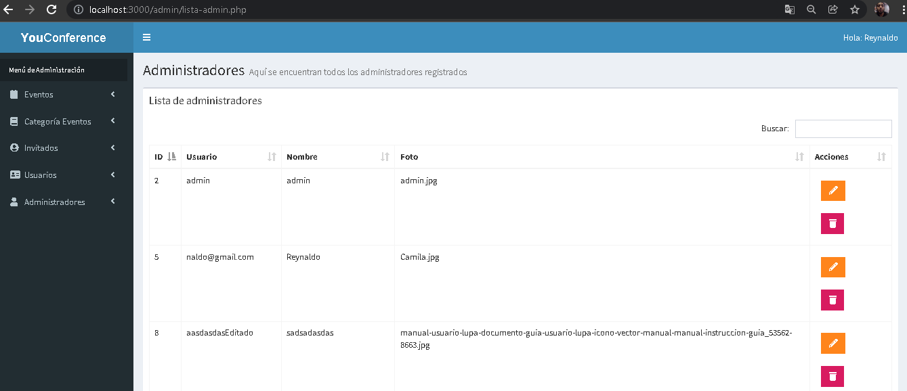 3. Seleccionar la opción de "Ver Todos"

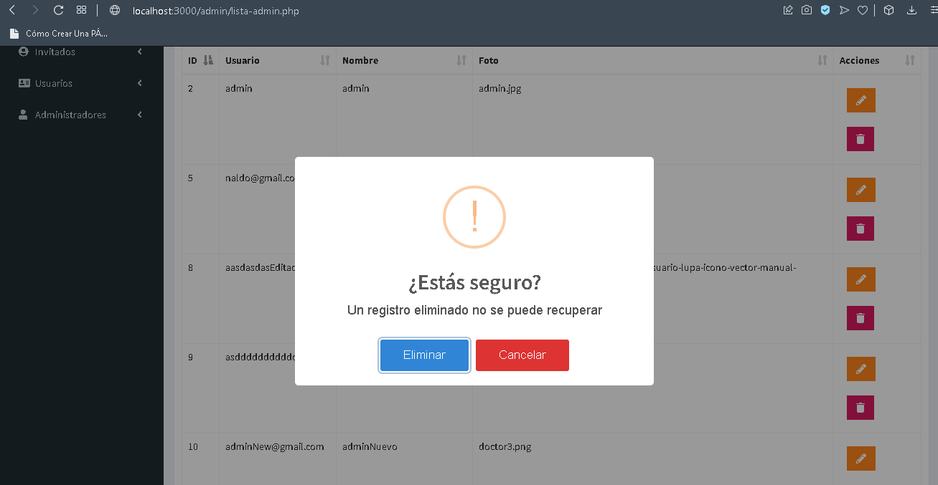 4. Dar clic en el icono del tacho(significa eliminar) del administrador a eliminar

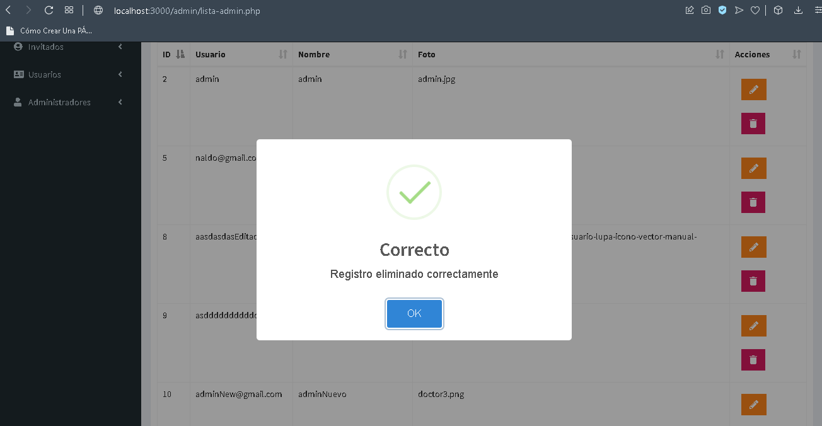 5. Confirmar la eliminación

Evidencia02
Evidencias de Casos de Pruebas

Identificación del Caso de Prueba 01

Código del Caso de Prueba | Nombre del Caso de Prueba | Prueba Ejecutada
3 | Eliminación de invitado exitoso

1.Abir la aplicación YouConference

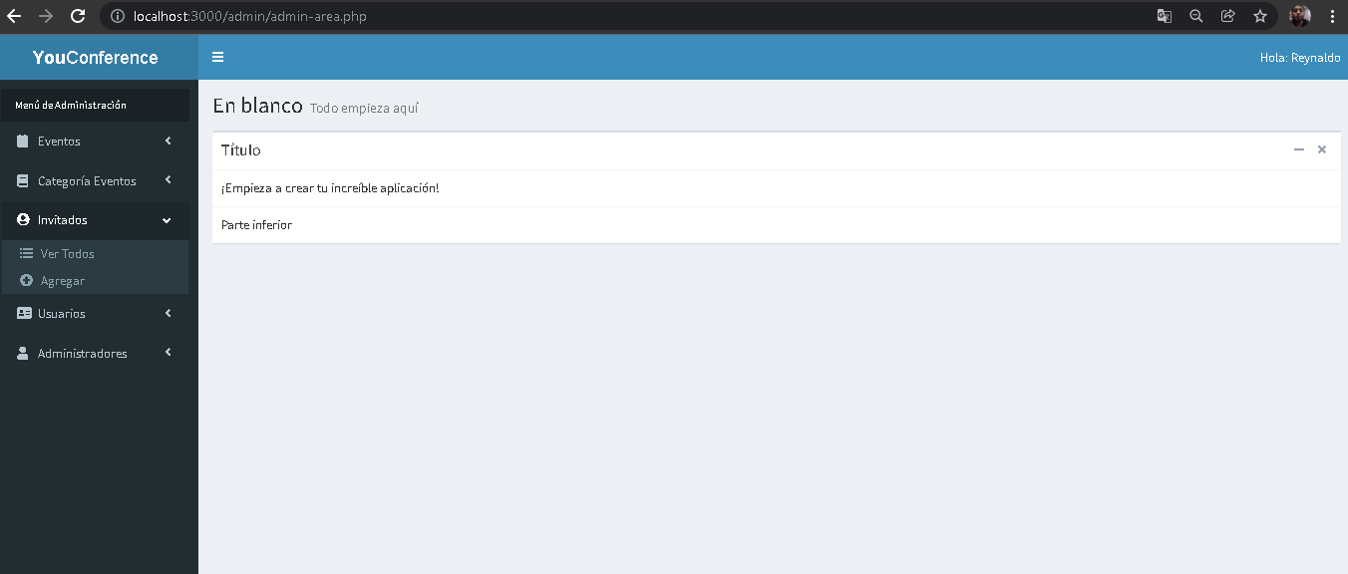 2.- Seleccionar la opción invitados

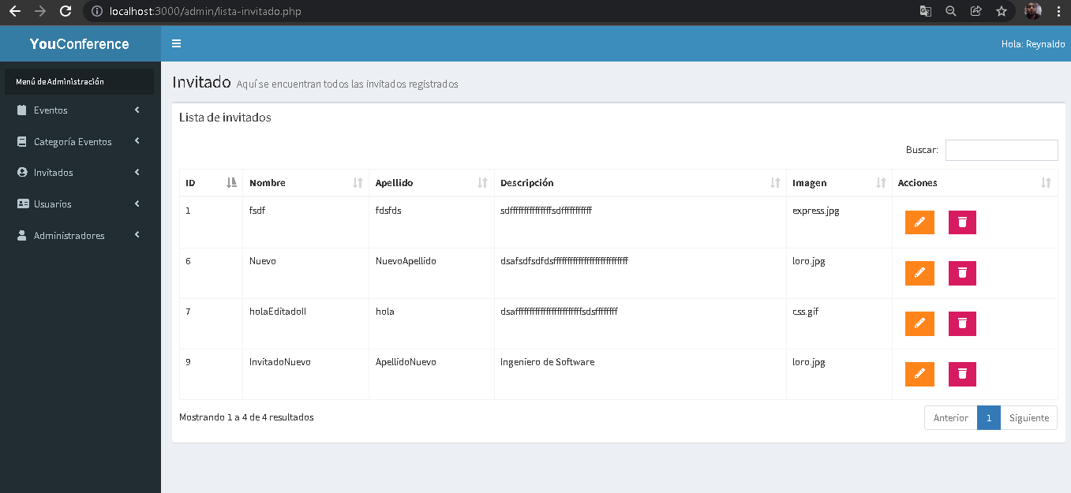 3. Seleccionar la opción de "Ver Todos"

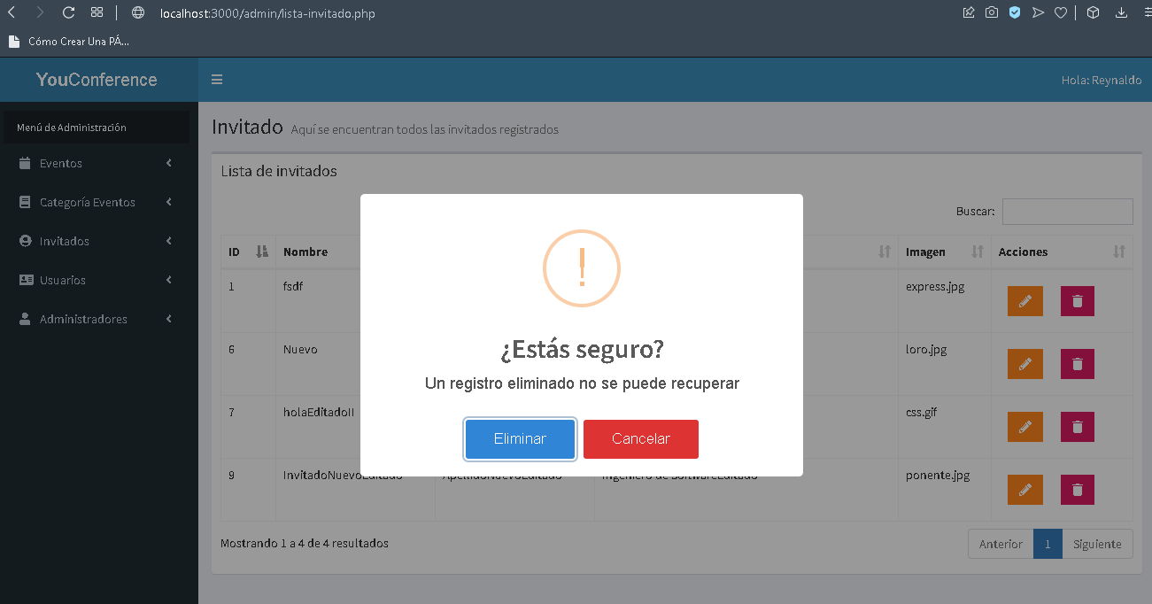 4. Dar clic en el icono del tacho(significa eliminar) del invitado a eliminar

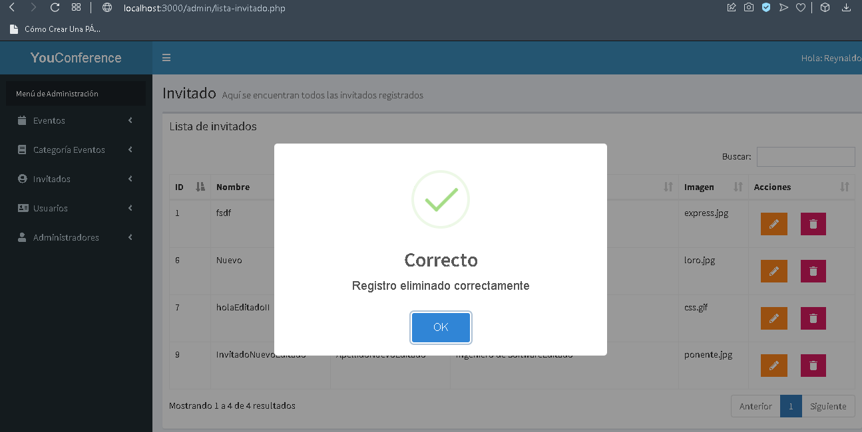 5.Confirmar la eliminación

